상품제안서
자인볼펜(메탈) | 상품코드: F12348

 |  |  |  |  |  | 02-412-0044 | www.easy1.co.kr
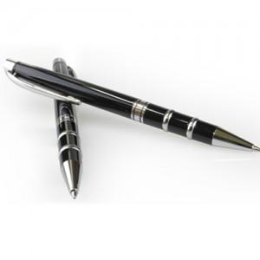

【상세/제작정보】

【인쇄/포장옵션】 | 레이저 / 에코종이케이스(그린)

【공급단가】 | 수량 | 100~ | 500~ | 1,000~ | 3,000~
*VAT별도 | 단가 | 2,030원 | 1,950원 | 1,880원 | 1,800원

【상품 URL】 | http://www.easy1.co.kr/src/goods_detail.php?gdno=12348

